Auto
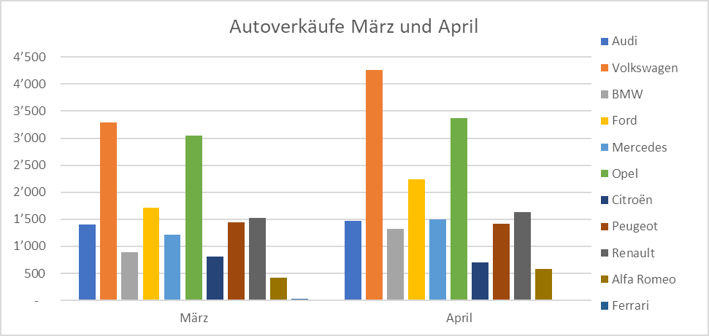
Autoverkäufe März und April |  |  | 1 | Erstellen Sie ein Säulendiagramm, das in der Rubrikenbeschriftung die Monate und
 |  |  |  | als Legende die Autos anzeigt.
Automarke | März | April |  | Als Diagrammtitel verweisen Sie auf die Zelle A1.
Audi | 1,405 | 1,468 |  | Die Legende soll rechts stehen.
Volkswagen | 3,291 | 4,262
BMW | 889 | 1,323 | 2 | Erstellen Sie aus den März-Daten ein Kreis-aus-Kreis-Diagramm auf einem eigenständigen
Ford | 1,714 | 2,243 |  | Diagrammblatt.
Mercedes | 1,208 | 1,494 |  | Die Prozentzahlen und die Automarken sollen bei den Kreissektoren stehen.
Opel | 3,046 | 3,373 |  | Zeigen Sie die Prozentzahlen auf 1 Dezimalstelle an.
Citroën | 810 | 697 |  | Als Diagrammtitel verwenden Sie den Text «Autoverkäufe im März»
Peugeot | 1,449 | 1,421 |  | Alle Werte unter 6 % sollen im zweiten Kreis stehen.
Renault | 1,526 | 1,631 |  | Achten Sie auf den herausgezogenen Sektor für Andere
Alfa Romeo | 417 | 580
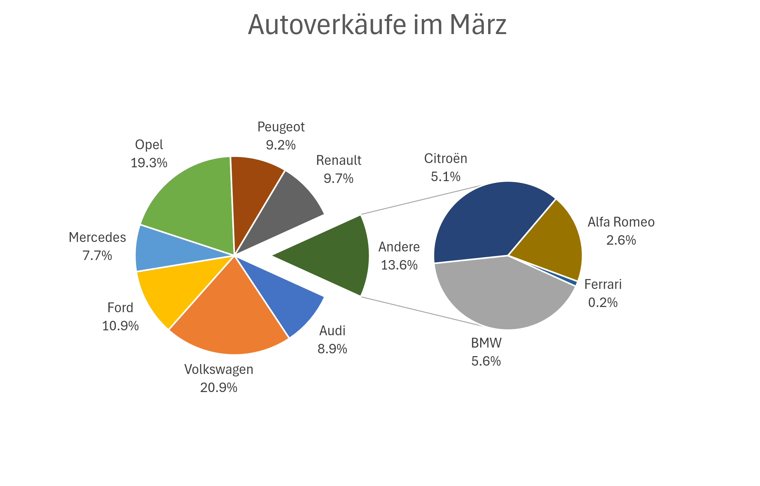
Ferrari | 24 | 18

Autoverkäufe März und April

Autoverkäufe im März
Autoverkäufe im März
 | März | April
Audi | 1,405 | 1,468
Volkswagen | 3,291 | 4,262
BMW | 889 | 1,323
Ford | 1,714 | 2,243
Mercedes | 1,208 | 1,494
Opel | 3,046 | 3,373
Citroën | 810 | 697
Peugeot | 1,449 | 1,421
Renault | 1,526 | 1,631
Alfa Romeo | 417 | 580
Ferrari | 24 | 18

Kaffee
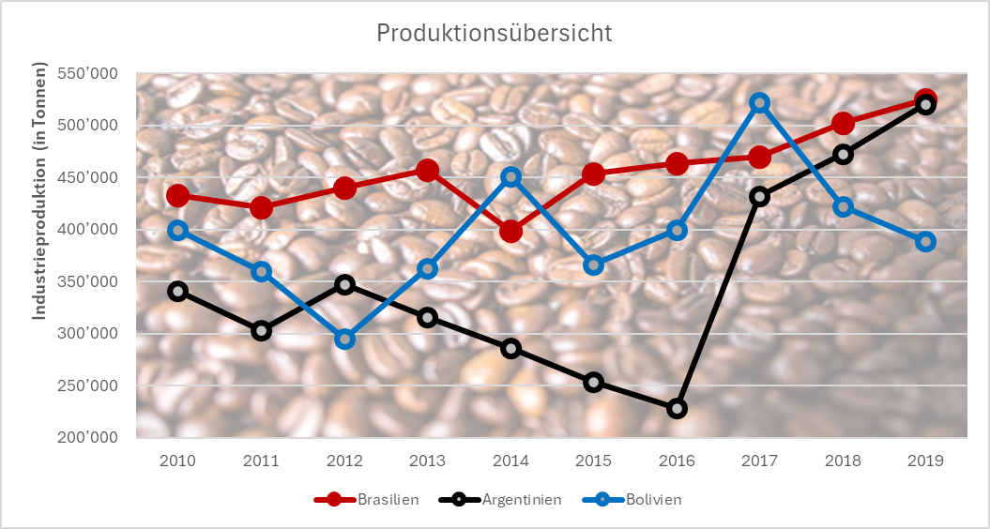
Produktionsübersicht |  |  |  | Erstellen Sie ein Liniendiagramm, das die Jahreszahlen als Rubrikenbeschriftung anzeigt.
Industrieproduktion (in Tonnen) |  |  |  | Die Grössenachse (y-Achse) soll bei 200 000 beginnen, bei 600 000 enden und eine Einteilung von 100 000 zeigen.
 |  |  |  | Als Diagrammtitel wählen den Inhalt der Zelle A1.
Jahr | Brasilien | Argentinien | Bolivien | Als Titel der Grössenachse verwenden Sie den Inhalt der Zelle A2.
2010 | 432,876 | 340,862 | 400,089 | Die Zeichnungsfläche des Diagramms füllen Sie mit dem Das Kaffeebohnen-Bild
2011 | 421,389 | 303,000 | 360,000 | Wählen Sie für die drei Linien eine Breite von 3 Pt. und kontrastreiche Farben.
2012 | 439,876 | 347,862 | 295,000
2013 | 457,609 | 315,595 | 363,000
2014 | 398,769 | 286,000 | 451,000
2015 | 453,657 | 254,000 | 366,346
2016 | 463,987 | 229,000 | 400,000
2017 | 470,009 | 432,000 | 522,000
Produktionsübersicht
2018 | 502,618 | 472,618 | 422,000
2019 | 525,023 | 520,627 | 389,000

Geburten
Geburten in der Schweiz |  |  | Erstellen Sie ein Diagramm wie abgebildet.
 |  |  | ohne Grössenachse
 | 2018 | 2019 | Grafiken als Füllungen
Knaben | 45013 | 43014 | Werte als Datenbeschriftungen ausserhalb der Balken
Mädchen | 42838 | 40961 | Füllfarbe der Diagrammfläche
 |  |  | Abstandsbreite der Balken

Geburten in der Schweiz
